CollectiveAccess
Image | Object | Description | Date
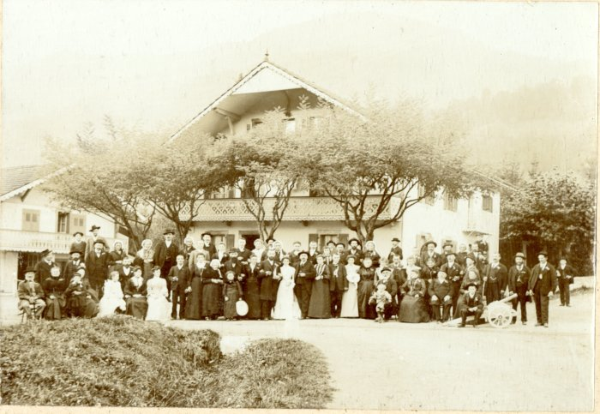 | Photo d'un mariage devant les 7 Monts à Samoëns dans les années 1900 (42-006) | Photo d'un mariage devant les 7 Monts à Samoëns dans les années 1900

